Sheet1
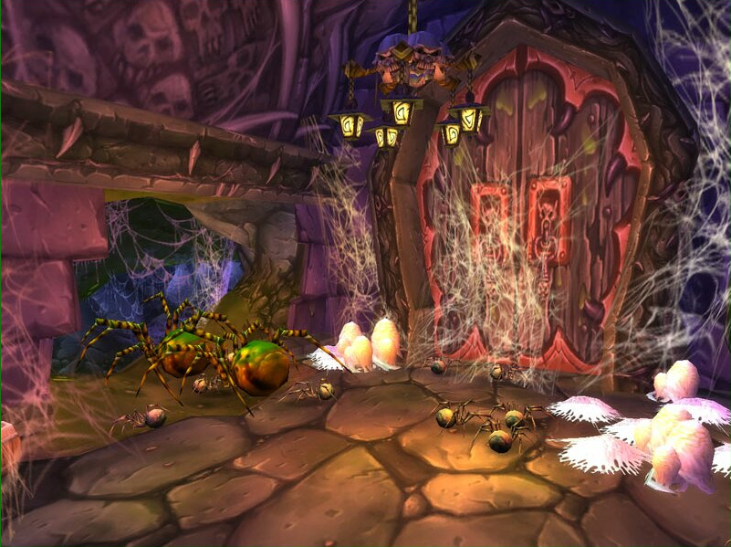
场景名称 | 纳克萨玛斯 | 场景大小 | 3*3

区域情况 | 漂浮在广阔的龙骨荒原上空，纳克萨玛斯是著名的亡灵天灾的堡垒。曾经漂浮在东瘟疫之地上方，现在由于联盟部落对诺森德的巫妖王发起攻击，不得不飞回北极。 | 场景怪物

地貌特征 | 人物出生后，有2条路可以选择，2条路围绕着一潭腐水，绕过去有一个空场。空场最上边BOSS屹立，周围亡灵建筑矗立，给人阴森感觉。路上零星存在一些亡灵装饰 | 场景NPC

场景作用 | 迷宫场景/副本场景 | 场景元素

场景说明 | 绿的区域为可行走区域，可行走区域占总体区域70% |  | 参考元素： | 参考建筑1 | 地表建筑1
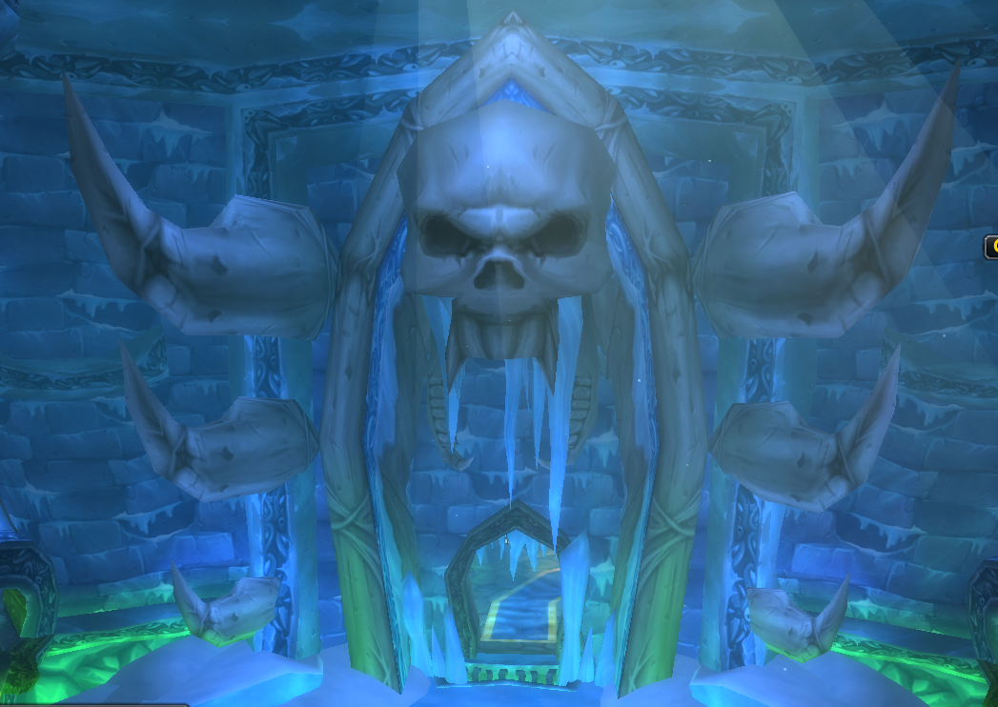
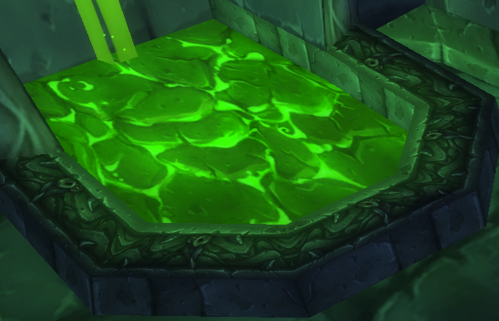
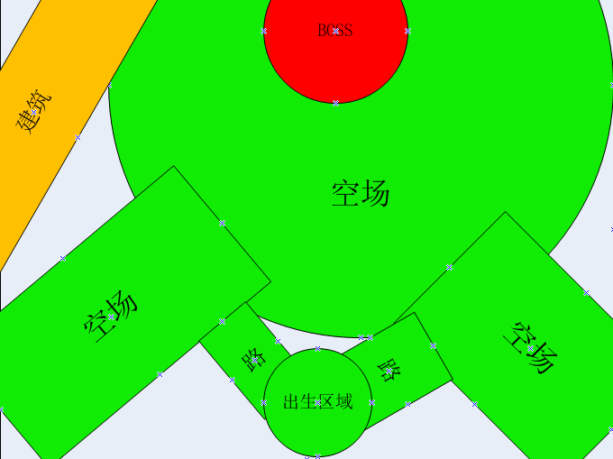

 |  |  |  | 参考建筑2 | 地表建筑2
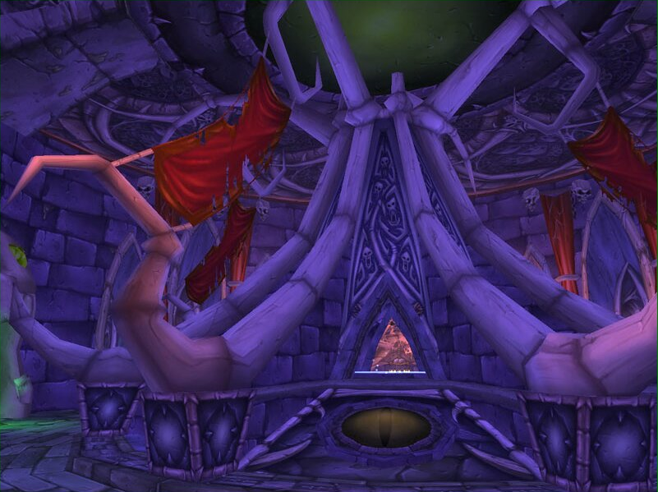
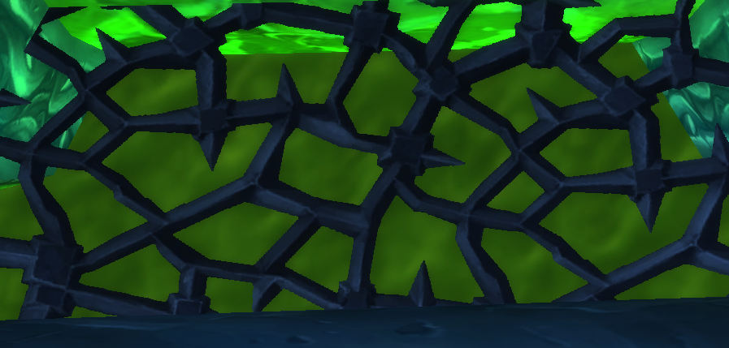

 |  |  |  | 参考建筑3 | 装饰
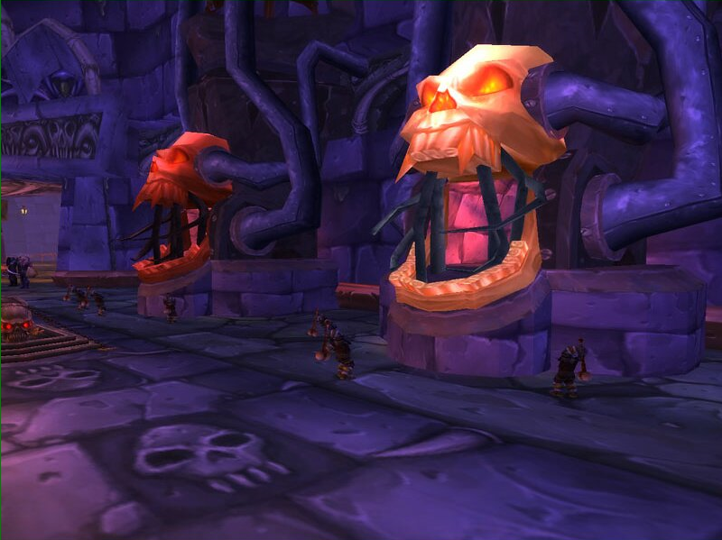
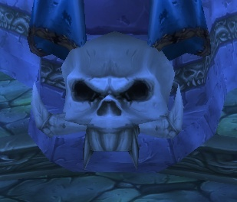

 |  |  |  | 参考建筑4

